1.IDENTIFICACION
INFORMACIÓN GENERAL |  | INFORMACIÓN DEL ESTUDIO RESPECTIVO
 |  | NODO NÚMERO |  |  |  |  | 9047
 |  | INFORME NÚMERO |  |  |  |  | 990
CONTRATISTA | UNIÓN TEMPORAL MOVILIDAD 2014 | ORDEN DE TRABAJO No. |  |  |  |  | PROGRAMACION BASICA
 |  | FECHA DE LA ORDEN DE TRABAJO |  |  |  |  | -
 |  | FECHA DE LA TOMA DE INFORMACIÓN |  |  |  |  | 070614
 |  | DÌA DE LA SEMANA
OBJETO DEL CONTRATO | REALIZAR LA TOMA DE INFORMACIÓN DE CAMPO, COMO INSUMO DEL PROGRAMA DE MONITOREO, SEGUIMIENTO Y PLANEACIÓN DEL TRÁNSITO Y EL TRANSPORTE DE BOGOTA D.C | TIPO DE ESTUDIO |  |  |  |  | VOLÚMENES POR TIPO DE VEHÍCULO
 |  | NOMBRE DEL ARCHIVO |  |  |  |  | 9047_AK_72_X_AC_138_140607_VOL_V1.xlsx
 |  | CÓDIGO DEL ESTUDIO |  |  |  |  | VOL
 |  | LUGAR DE LA TOMA DE INFORMACIÓN
NÚMERO DE CONTRATO | 2072-2013 | COORDENADA X |  |  |  |  | LONGITUD
 |  | COORDENADA Y |  |  |  |  | LATITUD

FECHA DE INICIO DEL CONTRATO | 22-01-2014 | PROFESIONALES RESPONSABLES
 |  | CONSULTOR (DIRECTOR) |  |  |  |  | ING. MSC. SANDRA LUCIA NAVAS TEQUIA
 |  | CONSULTOR (COORDINADOR GENERAL) |  |  |  |  | ING. MSC. LUIS FERNANDO RUBIANO BARRERO
INTERVENTORÍA | UNIVERSIDAD NACIONAL DE COLOMBIA | CONSULTOR (EXPERTO EN TRÁNSITO Y TRANSPORTE) |  |  |  |  | ING. ESP. DIANA PAOLA PARADA
 |  | CONSULTOR (ING ANÀLISIS) |  |  |  |  | ING. ESP. FERNANDO BECERRA
 |  | INTERVENTORÍA (DIRECTOR) |  |  |  |  | ING. MSC. ARTURO ZARATE
 |  | INTERVENTORÍA (ESPECIALISTA) |  |  |  |  | ING. MSC. WILLIAM CASTRO
 |  | INTERVENTORÍA (RESIDENTE) |  |  |  |  | ING. JOSÉ EDWIN TORRES
OBJETO DEL CONTRATO | INTERVENTORÍA TÉCNICA, ADMINISTRATIVA Y FINANCIERA PARA LA TOMA DE INFORMACIÓN DE CAMPO COMO INSUMO DEL PROGRAMA DE MONITOREO, SEGUIMIENTO Y PLANEACIÓN DEL TRÁNSITO Y TRANSPORTE DE BOGOTÁ D.C. | SUPERVISOR SECRETARIA MOVILIDAD |  |  |  |  | ING. FABIAN GONZALEZ

 |  | VERSIONES DEL ESTUDIO
 |  | NÚMERO |  | FECHA | OBSERVACIONES
NÚMERO DE CONTRATO | 2072-2013 | Versión 0 |  | 11/06/2014
 |  | Versión 1 |  | 16/06/2014 | SE INCLUYERON LAS OBSERVACIONES DE LA INTERVENTORÍA SEGÚN COMUNICADO FI-INT-CMTTUB14-275-14. SE DA RESPUESTA MEDIANTE COMUNICADO ICV-187-C-525. En la hoja 2. Base se revisaron los valores para los periodos de las: 08:00, 16:45, 13:30 y 18:30 horas del movimiento 1 donde se detectaron errores de digitación los cuales se corrigieron por los valores correctos; para el movimiento 2 se revisaron los periodos de las 22:00 horas el aumento se debe a la liberación de la congestión con la que se inició la toma de información, a las 07:30 y 18:30-18:45 horas las variaciones son normales ya que en esos periodos se desarrollan las hora pico de la mañana y tarde respectivamente.
 |  | Versión 2
FECHA DE INICIO DEL CONTRATO | 21-01-2014 | Versión 3

 |  | DESCRIPCIÓN DE LA TOMA DE INFORMACIÓN
 |  | TIPO DE VEHÍCULO | FACTOR DE EQUIVALENCIA | MOVIMIENTOS AFORADOS |  |  | No. DE PERÍODOS | HORA
ESQUEMA |  |  |  | ACCESO | LENTA | RÁPIDA | HORARIO DEL PERÍODO No. 1 | 22:00-06:00
 |  | L | 1 | NORTE | 1 |  | HORARIO DEL PERÍODO No. 2 | 06:00-14:00
 |  | C | 2 | SUR | 2 |  | HORARIO DEL PERÍODO No. 3 | 14:00-22:00
 |  |  |  | OESTE | 3 |  | No. DE HORAS TOMADAS |  | 24
 |  | BT | 2 | ESTE | 4 |  | HORARIO DE LA TOMA DE INFORMACIÓN |  | 22:00-22:00
 |  | B | 2 |  |  |  | No. DE EQUIPOS UTILIZADOS |  | 12
 |  |  |  | OBSERVACIONES DE LA TOMA DE INFORMACIÒN
 |  | AL | 2 | OBSERVACION |  |  |  |  |  | ACCESO
 |  | AT | 2.5 | DURANTE LA TOMA DE INFORMACIÓN SE PRESENTARON LLUVIAS EN LOS PERIODOS DE LAS 11:20-13:30, LLUVIA FUERTE QUE GENERA CONGESTIÓN EN EL MOVIMIENTO 3, EN EL PERIODO DE LAS 13:37-17:00 SE PRESENTAN LLUVIAS ESPORÁDICAMENTE PERO A PARTIR DE LAS 19:12 Y HASTA LAS 19:50 VUELVE A LLOVER FUERTEMENTE. |  |  |  |  |  | TODOS
 |  | BA | 2.5
 |  | ESP | 2
 |  | INT | 2 | EN EL PERIODO DE LAS 14:00 HORAS SE PRESENTA CONGESTIÓN VEHICULAR EN EL MOVIMIENTO 3, AFECTADO LOS VOLÚMENES REGISTRADOS. |  |  |  |  |  | OESTE
 |  | C2P | 2.5
 |  | C2G | 2.5 | SE INICIA LA TOMA DE INFORMACIÓN CON CONGESTIÓN FUERTE, LA CUAL GENERA VARIACIONES EN LOS VOLÚMENES REGISTRADOS DEBIDO A LAS LIBERACIONES PARCIALES QUE SE PRESENTAN. |  |  |  |  |  | TODOS
 |  | C3-C4 | 2.5
 |  | C5 | 2.5 | SE EVIDENCIAN VARIACIONES EN LOS FLUJOS VEHICULARES DURANTE EL DESARROLLO DE LAS HORA PICO DE LA MAÑANA, MEDIO DÍA Y TARDE. |  |  |  |  |  | TODOS
 |  | >C5 | 2.5
 |  | M | 0.5
 |  | BIC | 0.3

 |  | ANALISIS PUNTUAL
 |  | LA INTERSECCIÓN DE LA CARRERA 72 (AVENIDA BOYACÁ) CON AVENIDA CALLE 138 (AVENIDA CAMINO DEL PRADO) SE ENCUENTRA UBICADA EN EL SECTOR NOROESTE DE LA CIUDAD EN LA LOCALIDAD SUBA. LA AVENIDA CARRERA 72 CUENTA CON UNA CALZADA POR SENTIDO Y PERMITE LA CIRCULACIÓN EN SENTIDO NORTE-SUR Y VICEVERSA, CADA CALZADA CON CINCO CARRILES PARA TRÁFICO MIXTO. LA AVENIDA CALLE 138 (AVENIDA CAMINO DEL PRADO), CUENTA CON UNA CALZADA, CON DOS CARRILES DE CIRCULACIÓN EN SENTIDO OESTE-ESTE Y DOS CARRILES EN SENTIDO ESTE-OESTE PARA LA CIRCULACIÓN DE TRAFICO MIXTO. EL VOLUMEN TOTAL AFORADO DURANTE EL DÍA SÁBADO 7 DE JUNIO DE 2014 FUE DE 131.714 VEHÍCULOS MIXTOS, COMPUESTOS DE LA SIGUIENTE MANERA: EL 81,6% CORRESPONDEN A VEHÍCULOS LIVIANOS, EL 9,4% MOTOS, EL 4,8% TRANSPORTE PÚBLICO COLECTIVO (COLECTIVOS, BUSETA / BUSETON, BUSES) Y EL 2,8% A VEHÍCULOS DE CARGA. LOS PERÍODOS DE MÁXIMA DEMANDA SE PRESENTAN ENTRE LAS 13:30-14:30 HORAS, Y ENTRE LAS 17:45-18:45 HORAS. LA HORA PICO TOTAL DE LA INTERSECCIÓN SE REGISTRA ENTRE LAS 17:45-18:45 HORAS, PERIODO EN EL QUE SE MOVILIZA UN TOTAL DE 7.912 VEHÍCULOS MIXTOS, DE LOS CUALES EL 82,7% CORRESPONDE A VEHÍCULOS LIVIANOS, EL 9,8% A MOTOS, EL 4,2% A TRANSPORTE PUBLICO COLECTIVO, EL 1,58% A CAMIONES Y FINALMENTE LAS BICICLETAS CON UNA PARTICIPACIÓN DEL 1,7%.

 |  | REGISTRO FOTOGRÁFICO
 |  | 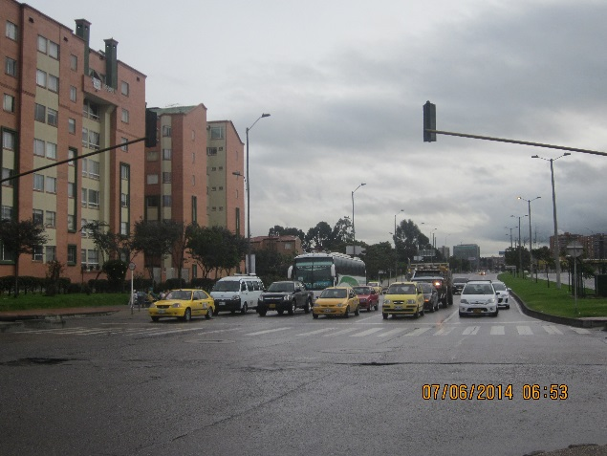 |  |  |  |  | 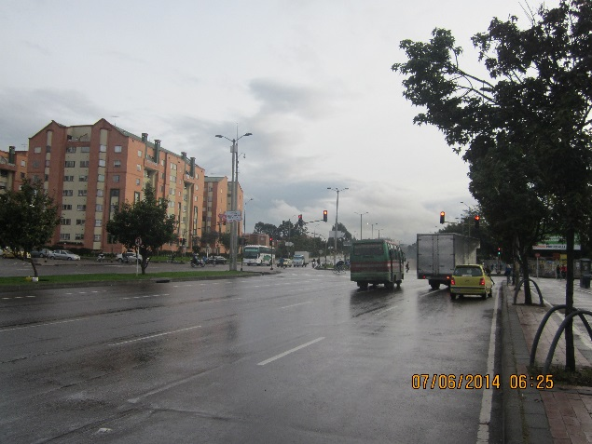

 |  | ACCESO NORTE |  |  |  |  | ACCESO SUR

 |  | 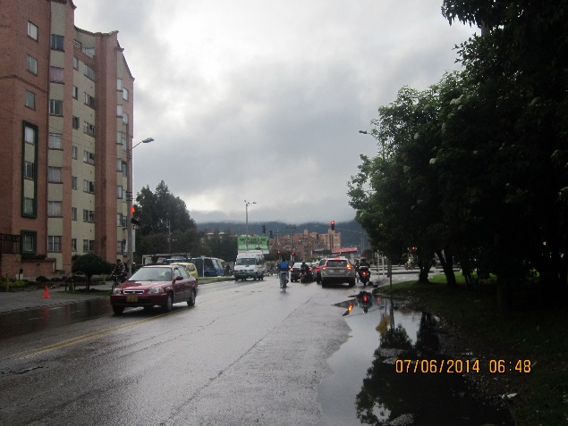 |  |  |  |  | 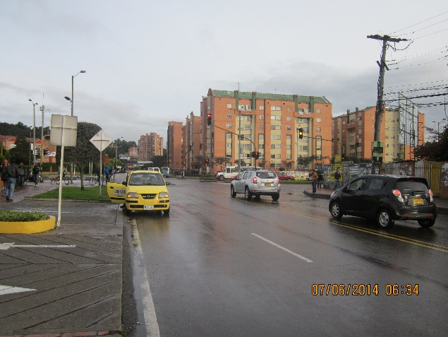

 |  | ACCESO OESTE |  |  |  |  | ACCESO ESTE

